A-3
TITULO: Proyecto Integardor de Sistemas de Manufactura

 | Proyecto | Reducción de problemas en la plataforma de Git, GitHub y Visual Studio.
 | Coach | Luis Alberto Ángeles
 | Equipo | Jocelyn Ramírez Corrales (individual)
 | Area | Sistemas de Manufactura
El 26 de Agosto del 2024, en el Instituto Tecnológico de Querétaro, se observó que los estudiantes de la clase de Sistemas de Manufactura de 7° semestre, tenían falta de experiencia técnica para usar GitHub correctamente. Esto ocasionó retraso de una semana en actividades en las que usualmente el tiempo de realización es de 5 min. Por lo tanto, la entrega de actividades de calidad en el tiempo establecido y el métrico de % de errores no se cumplieron. Es evidente que es un problema porque los estudiantes no están cumpliendo con el temario por la falta de habilidad de cumplir una metodología.
1. ANTECEDENTES :
Las propuestas de mejora fueron realizadas por entrevistas por compañeros de la materia de Sistemas de Manufactura, para dar solución a los 5 factores que ocasionas falta de experiencia técnica y habilidades tecnológicas.
1) Verificar que el branch y la configuración del programa sean correctos.
2) Mantener el equipo actualizado, limpio de archivos innecesarios y con capacidad para el programa.
3) Crear SOPs claros y proporcionar capacitación básica para el uso de herramientas.
4) Consultar documentación, buscar pasos en internet y trabajar en equipo para resolver dudas.
5) Asegurarse de tener una buena conexión a internet.
6) Leer los mensajes de la terminal y repetir procesos o correcciones si ocurren errores.
7) Considerar asesorías externas para mejorar el uso del programa y herramientas relacionadas
5. MEJORA PROPUESTA :

Actualmente, durante las actividades académicas, los estudiantes deben utilizar GitHub para gestionar sus proyectos, lo cual incluye clonar repositorios, crear branch, carpetas y archivos. Sin embargo, enfrentan dificultades significativas al no comprender las instrucciones proporcionadas, lo que les impide completar correctamente las tareas asignadas. Además, mencionan que la falta de genera confusión y errores frecuentes.
2. SITUACIÓN ACTUAL :

Se establecieron 5 acciones, con 2 responsables diferentes (Área 1. Instalación y Área 2. Terminal GitHub) y actividades necesarias para la implementación. Se mencionan alumnos indicadores de desempeño:
-Implementación de SOPs y checklist bien detallados
-Revisión de git status para ver si es necesario realizar git push o git commit
-Hacer que la laptop o máquina funcione con mayor velocidad.
-Entrega de actividades mediante pull request.
6. PLAN (BENEFICIOS ESPERADOS Y RECURSOS) :

Objetivo: Cumplir con el temario establecido por la institución y aplicaciòn de Proyecto Integrador.
Meta: *Completar el 100% de los temas del temario en el tiempo asignado. * Lograr que al menos el 90% de los alumnos comprendan los puntos clave del curso y actividades.
3. METAS Y OBJETIVOS (Y) :

Se implementaron tres herramientas; Ishikawa, árbol causal y Pareto. En las cuales se obtuvieron que 5 factores ocasionan el 80% la falta de experiencia técnica. Asimismo, su causa raíz y sus contramedidas.
4. ANÁLISIS DE CAUSA RAÍZ (x) :
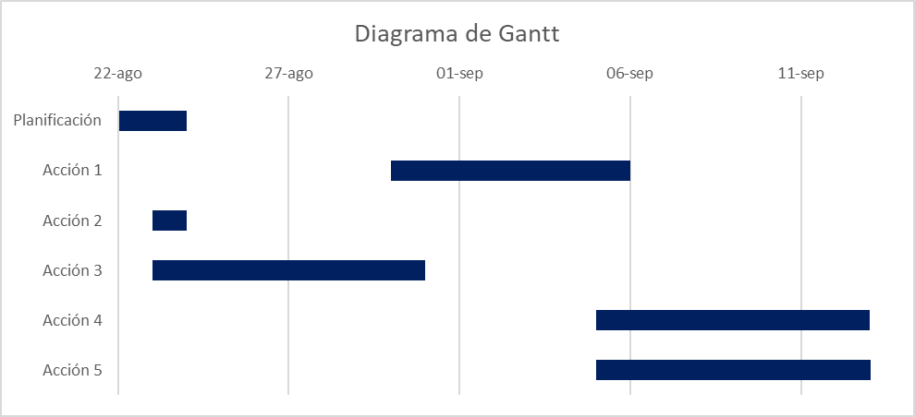

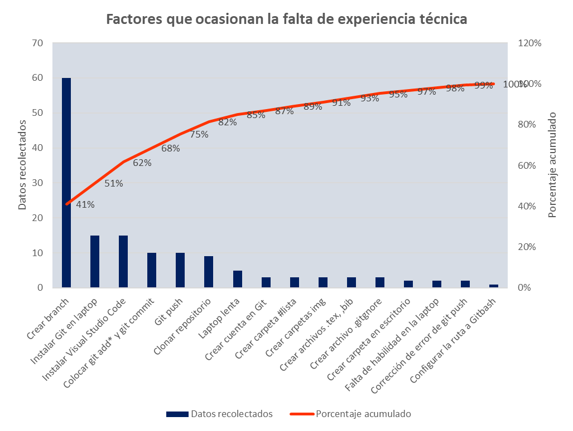
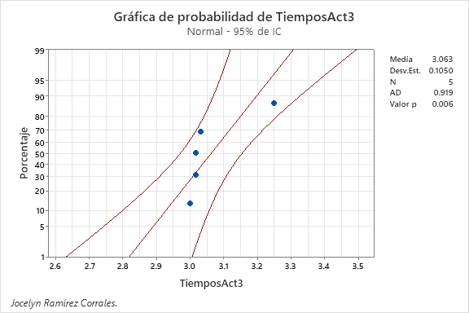

¿Qué problemas pueden ser anticipados? El modificar el branch principal, cometer errores en los comandos por medio de SOPs detallados y checklist.
-Se generaron 4 SOPs para estandarizar el trabajo, así como las hojas de registro del proceso.
-Se realizó 1 revisión al sistema de la máquina (laptop) para visualizar posibles fallas o falta de velocidad de trabajo.
-Se generó un SwimLane con los pasos a seguir para evitar errores y falta de tiempo en el proceso.
-Se pidió asesoría al profesor de al menos 15 min para resolver dudas sobre el uso de herramientas tecnológica y de Lean Six Sigma.
-Después de realizar varias muestras de las actividades, se disminuyó los problemas de GitHub.
-Se aumentaron las habilidades tecnológicas y se desarrollaron diversas herramientas de Yellow y Green Belt.
7. SEGUIMIENTO (CONTROL) :
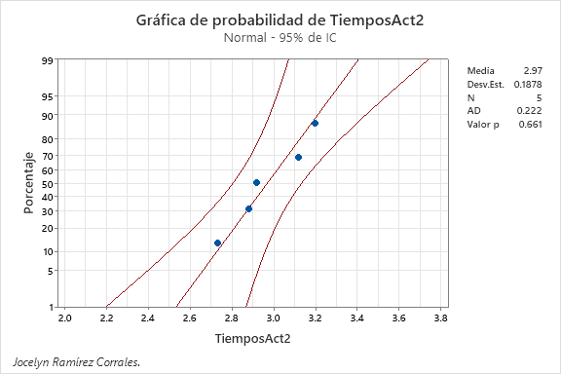
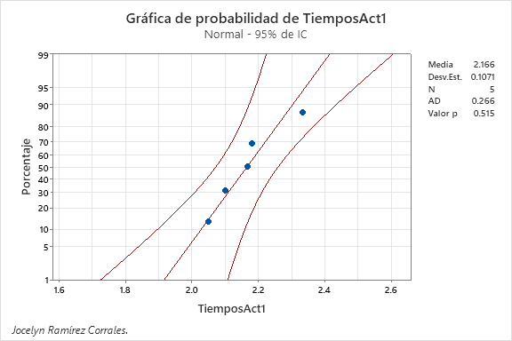

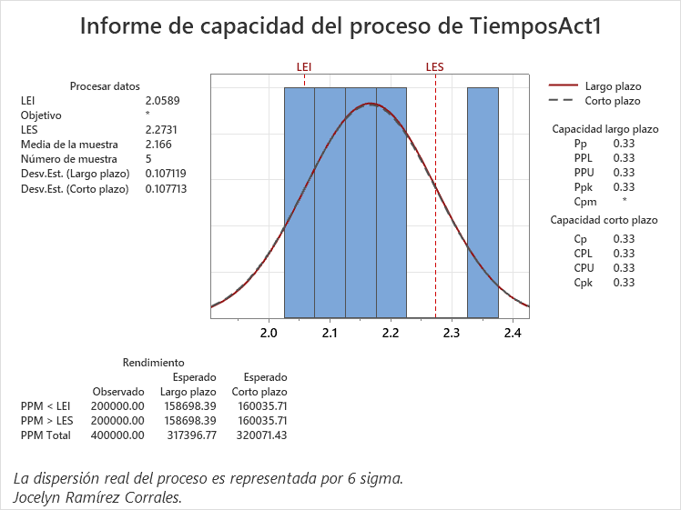
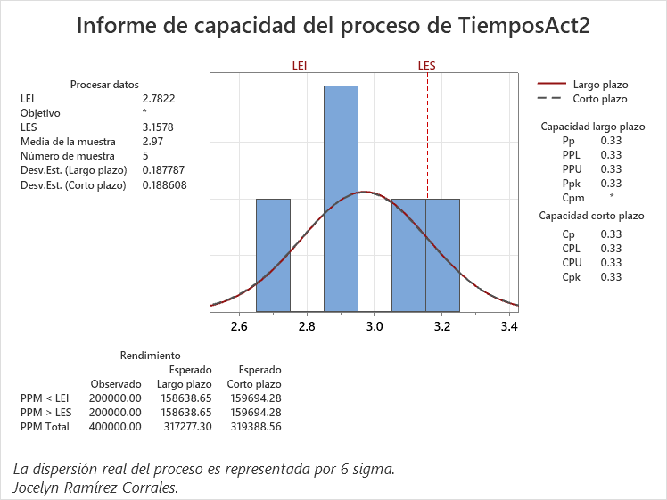

lin

5W y 2H
5W Y 2 H
 | Líder: Jocelyn Ramírez Corrales | 
 | Proyecto: Reducción de problemas en la plataforma de Git, GitHub y Visual Studio.
 | Sponsor: Luis Alberto Ángeles
 | Área: Sistemas de Manufactura
 | Fecha: 08/11/2024

What ¿Qué / Cuál es el problema específico que afecta el desempeño del negocio? |  | Falta de experiencia técnica para usar GitHub correctamente
Who ¿Quién es el ciente Interno o Externo más afectado por el problema |  | Estudiantes de la clase de Sistemas de Manufactura del ITQ.
Why. Identifica los requerimento críticos del cliente en términos de Calidad, Entrega y Costo asociados con el problema |  | Entrega de actividades de calidad y en el tiempo establecido
Why. Nombra el métrico del negocio asociado con el problema |  | Tiempo promedio de finalización de tareas en GitHub. Git push (commit) realizados. % de Cumplimiento del temario. % de errores en actividades
Where ¿En dónde ocurre el problema (localización geográfica o en el proceso)? |  | En el Instituto Tecnológico de Querétaro, en la materia de Sistemas de Manufactura
When ¿En dónde fue observado por primera vez el problema? (especifiíca mes/año))? |  | El problema fue observado en 26 Agosto 2024.
How Much? ¿Cuál es la magnitud del problema en términos de tu métrico de negocio seleccionado? |  | Retraso de una semana en actividades enlas que usualmente el tiempo de realización es de 5 min.
How ¿Cómo sabes que es un problema? ¿Qué objetivos no se están cumpliendo? |  | Es evidente que es un problema porque los estudiantes no están cumpliendo con el temario por la falta de habilidad de los estudiantes de cumplir una metodología.
Escribe la descripción del problema en forma de enunciado, puedes usar el siguiente formato como guía: <When>,< What>, <Where>, <How much>, <How do you know> |  | El 26 de Agosto del 2024, en el Instituto Tecnológico de Querétaro, se observó que los estudiantes de la clase de Sistemas de Manufactura de 7° semestre, tenían falta de experiencia técnica para usar GitHub correctamente. Esto ocasionó retraso de una semana en actividades en las que usualmente el tiempo de realización es de 5 min. Por lo tanto, la entrega de actividades de calidad en el tiempo establecido y el métrico de % de errores no se cumplieron. Es evidente que es un problema porque los estudiantes no están cumpliendo con el temario por la falta de habilidad de cumplir una metodología.

LSS International ® Todos los derechos reservados Prohibida su reproducción total o parcial por cualquier método

Swim Lane
Swim Lane
 | Area: Sistemas de Manufactura
 | Proceso: Clonación de repositorio, creación de branch y carpetas en GitHub. |  |  |  |  |  |  |  |  |  | Dueño de proceso: Jocelyn Ramírez Corrales |  |  | Version 1.0 | 2024-11-13
Área 1
Instalación
INICIO
Instalar Visual Studio Code
#1
Instalar Git
#2
Nota: Revisar que se esté en su branch
Área 2
Terminal GitHub
#5A
Configurar ruta a Git Bash
#5
git --version
YES
NO
Clonar repositorio
#7
git clone
YES
NO
#7A
Colocar ls y cd
#8
Crear branch con git checkout -b
#9
git branch
YES
NO
#9A
Escribir touch .gitignore
#14
Aparece dentro de la barra lateral?
YES
NO
#14A
git add* y git commit -am
#17
git status
YES
NO
git push
#18
Hubo error?
YES
NO
#18A
Nota: No dar merge
Área 3
Nube
Crear cuenta en GitHub
#3
Copiar URL
#6
Copiar texto de Git
#15
Pull request
#19
Área 4
Carpetas
Crear carpeta de #Lista
#10
Crear carpeta img
#11
Se creo dentro de #L?
YES
NO
#11A
FIN
Área 5
Escritorio
Crear carpeta en escritorio
#4
 |  |  |  |  | x
Área 6
Archivos
Crear archivos .bib y .tex
#12
Se creo dentro de #L?
YES
NO
#12A
Crear archivo gitignore
#13
Pegar texto dentro de gitignore
#16
 | Lean Academy ® Todos los derechos reservados Prohibida su reproducción total o parcial por cualquier método
Proceso | 1 | 2 | 3 | 4 | 5 | 6 | 7 | 7A | 8 | 9 | 9A | 10 | 11 | 11A | 12 | 12A | 13 | 14 | 14A | 15 | 16 | 17 | 17A | 18 | 18A | 19
Tiempo promedio | 00:15 Hr | 00:15 Hr | 00:03 Hr | 00:02 Hr | 00:01 Hr | 00:02 Hr | 9:00 Hr | 00:02 Hr | 00:02 Hr | 00:60 Hr | 00:01 Hr | 00:03 Hr | 00:03 Hr | 00:01 Hr | 00:03 Hr | 00:01 Hr | 00:03 Hr | 00:02 Hr | 00:01 Hr | 00:02 Hr | 00:05 Hr | 00:10 Hr | 00:01 Hr | 00:10 Hr | 00:01 Hr | 00:08 Hr
VA/NVA/NNVA* | VA | VA | VA | VA | VA | VA | VA | NVA | VA | VA | NVA | VA | VA | NVA | VA | NVA | VA | VA | NVA | VA | VA | VA | NVA | VA | NVA | VA
*Referencia: VA= Actividad de Valor Agregado NVA = Actividad de No Valor Agregado NNVA = No Valor Agregado Necesario
Proceso 1
#
Decisión 1
YES
NO
A
Fin
Nota 1
 |  |  |  |  |  | Símbolo
 |  |  |  |  |  | Nombre | Proceso | Decisión | Conector | Inicio/Fin | Líneas de Flujo | Nota | Actividad Manual | Cuello de botella

LSS International ® Todos los derechos reservados Prohibida su reproducción total o parcial por cualquier método

SMART
 |  | 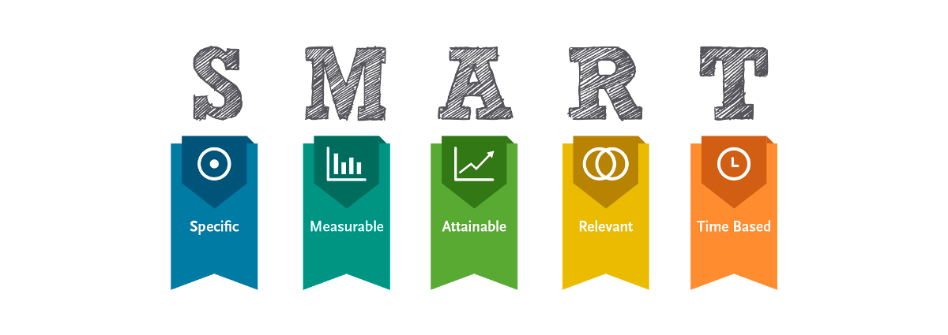
•Selecciona tu métrico de éxito que continuarás midiendo a lo largo de la implementación de tus propuestas.
•Establece el objetivo a alcanzar de tu métrico.
•Selecciona por lo menos un métrico secundario y uno consecuente que enfatice el métrico de éxito o principal.
•Utiliza los formatos SMART para la adecuada selección de métricos.

 |  | Objetivo: Cumplir con el temario establecido por la institución y aplicaciòn de Proyecto Integrador.
 |  | Meta: *Completar el 100% de los temas del temario en el tiempo asignado. * Lograr que al menos el 90% de los alumnos comprendan los puntos clave del curso y actividades.

Siglas SMART | Descripción | Preguntas para el SMART | Objetivos SMART
S | Specific | ¿Qué quieres lograr? | Cumplir con el temario establecido por la institución y aplicación del Proyecto Integrador.
M | Measurable | ¿Cuándo se logrará la meta? | En el periodo Agosto-Diciembre 2024.
A | Attainable | ¿Cómo sabrás cuando has logrado tu objetivo? | Cuando ya no haya retrasos en la entregas de actividades y se haga entrega de un proyecto integrandor de forma eficiente.
R | Relevant | ¿Cómo se puede lograr la meta? | Desarrollando experiencia técnica, comprendiendo todos los temas del temario, entregando las actividades mediante los git commits y tener el mínimo de errores.
T | Timely | ¿La meta satisfarsera sus necesidades a corto y largo plazo? | A corto plazo la meta hará que los estudiantes aprueben la materia de sistemas de manufactura. A largo plazo, se piede lograr concluir la carrera de ingeniería Industrial, obtener nuevas competencias con alguna certificación de Lean Six Sigma

Ishikawa
Ishikawa
 | Líder: | Jocelyn Ramírez Corrales
 | Proyecto: | Reducción de problemas en la plataforma de Git, GitHub y Visual Studio.
 | Sponsor: | Luis Alberto Ángeles
 | Área: | Sistemas de Manufactura
 | Fecha: | 2024-11-20

MAQUINARIA
MÉTODOS

Poco tiempo para ver el tema
No compatible
SOPs mal realizados
Falta de laptop
Mal toma de tiempos

Laptop
Herramientas
Temas
Desactualizada
Lenta
Se termino la licencia de Minitab
Muchos temas

Reducción de problemas en GitHub

Falta de compromiso
Falta de seguimiento
Internet inestable
Espacios incómodos
Falta de visión
Niveles diferentes de conocimiento

Salón de clases
Poca práctica individual
No hay objetivos claros

Falta de contactos
Habilidad
Falta de organización

Sobrecarga de trabajo
INSTALACIONES
ESTUDIANTES

LSS International ® Todos los derechos reservados Prohibida su reproducción total o parcial por cualquier método

Pareto
Pareto
 |  | Líder: | Jocelyn Ramírez Corrales
 |  | Proyecto: | Reducción de problemas en la plataforma de Git, GitHub y Visual Studio.
 |  | Sponsor: | Luis Alberto Ángeles
 |  | Área: | Sistemas de Manufactura
 |  | Fecha: | 2024-11-25

Factores que ocasionan la falta de experiencia técnica
 | Datos recolectados |  | Porcentaje acumulado
Crear branch | 60 | P1 | 0.41095890411
Instalar Git en laptop | 15 | P2 | 0.51369863014
Instalar Visual Studio Code | 15 | P3 | 0.61643835616
Colocar git add* y git commit | 10 | P4 | 0.68493150685
Git push | 10 | P5 | 0.75342465753
Clonar repositorio | 9 | P6 | 0.81506849315
Laptop lenta | 5 | P7 | 0.84931506849
Crear cuenta en Git | 3 | P8 | 0.8698630137
Crear carpeta #lista | 3 | P9 | 0.8904109589
Crear carpetas img | 3 | P10 | 0.91095890411
Crear archivos .tex, ,bib | 3 | P11 | 0.93150684932
Crear archivo .gitgnore | 3 | P12 | 0.95205479452
Crear carpeta en escritorio | 2 | P13 | 0.96575342466
Falta de habilidad en la laptop | 2 | P14 | 0.97945205479
Corrección de error de git push | 2 | P15 | 0.99315068493
Configurar la ruta a Gitbash | 1 |  | 1
Instrucciones
1. Ingresa las categorías y frecuencias observadas en la tabla que se muestra a continuación, no es necesario ingresarlas en orden. Puedes ingresar hasta 25 categorías. 2. En la hoja que se llama Cálculos, ingresa en la columna etiquetas, como quieres que aparezca la categoría en el eje x. No borres ni modifiques las celdas de la hoja cálculos.

Categorías | Frecuencias
Instalar Git en laptop | 15
Instalar Visual Studio Code | 15
Crear cuenta en Git | 3
Crear carpeta en escritorio | 2
Configurar la ruta a Gitbash | 1
Clonar repositorio | 9
Crear branch | 60
Crear carpeta #lista | 3
Crear carpetas img | 3
Crear archivos .tex, ,bib | 3
Crear archivo .gitgnore | 3
Colocar git add* y git commit | 10
Git push | 10
Laptop lenta | 5
Falta de habilidad en la laptop | 2
Corrección de error de git push | 1

 |  |  | LSS International ® Todos los derechos reservados Prohibida su reproducción total o parcial por cualquier método

Plan de Acción
PLAN DE ACCIÓN
 |  | Líder: | Jocelyn Ramírez Corrales
 |  | Proyecto: | Reducción de problemas en la plataforma de Git, GitHub y Visual Studio.
 |  | Área: | Sistemas de Manufactura
 |  | Fecha: | 2024-12-04

¿Por qué? ¿Para qué? |  | ¿Qué? |  | ¿Quién? | ¿Cuándo? | ¿Cuánto? | ¿Cómo?
# | Oportunidad | Acción |  | Responsable | Fecha | Avance (%) | Observaciones
1 | Crear branch | Crear un solo branch dentro de GitHub y crear un SOP detallado con los comando exactos para evitar errores |  | Área 2. Terminal GitHub | 2024-08-30 |  | Revisar por Github que se este trabajando dentro del branch creado. | 100% | 0%
2 | Instalar Git en Laptop | Actualizar laptop para que las descargas sean más rápidas. |  | Área 1. Instalación | 2024-08-23 |  | Falta eliminar archivos, caché y aplicaciones que no se utilicen para hacer más rápida la laptop. Resetear computadora. | 95% | 5%
3 | Instalar Visual Studio Code, | Volver a instalar Visual Studio Code, para volver a repetir las actividades de un aforma adecuada y sin errores. |  | Área 1. Instalación | 2024-08-23 |  | En caso de que siga estando lenta la máquina, seguir dando mantenimiento. | 95% | 5%
4 | Colocar git add* y git commit | Realizar un SOP claro y detallado para los comandos básicos. Preguntar al profesor sobre el posible error y realizar sus recomendaciones. |  | Área 2. Terminal GitHub | 2024-09-05 |  | Se realizó el SOP, sin embargo se debe ir actualizando el SOP conforme se vayan viendo errores para la ejecución de actividades. | 100% | 0%
5 | Git push | Revisar que se hayan hecho modificaciones para poder hacer el git push, e iniciar sesión dentro de Visual para poder hacer cambios. |  | Área 2. Terminal GitHub | 2024-09-05 |  | Revisar con el comando git status, para saber si es necesario hacer el git push. Tomar asesorías con el profe para reolver el problema o preguntar a un compañero. | 100% | 0%
LSS International ® Todos los derechos reservados Prohibida su reproducción total o parcial por cualquier método

Gantt
DIAGRAMA DE GANTT
 |  | Líder: | Jocelyn Ramírez Corrales
 |  | Proyecto: | Reducción de problemas en la plataforma de Git, GitHub y Visual Studio.
 |  | Área: | Sistemas de Manufactura
 |  | Fecha: | 2024-12-04

Diagrama de Gantt
Actividad | Fecha de inicio | Duración | Fecha de finalización
Planificación | 2024-08-22 | 2 | 2024-08-23
Acción 1 | 2024-08-30 | 7 | 2024-09-05
Acción 2 | 2024-08-23 | 1 | 2024-08-23
Acción 3 | 2024-08-23 | 8 | 2024-08-30
Acción 4 | 2024-09-05 | 8 | 2024-09-12
Acción 5 | 2024-09-05 | 9 | 2024-09-13

Inicio | 45526.00
Fin | 45548.00

